Sheet1
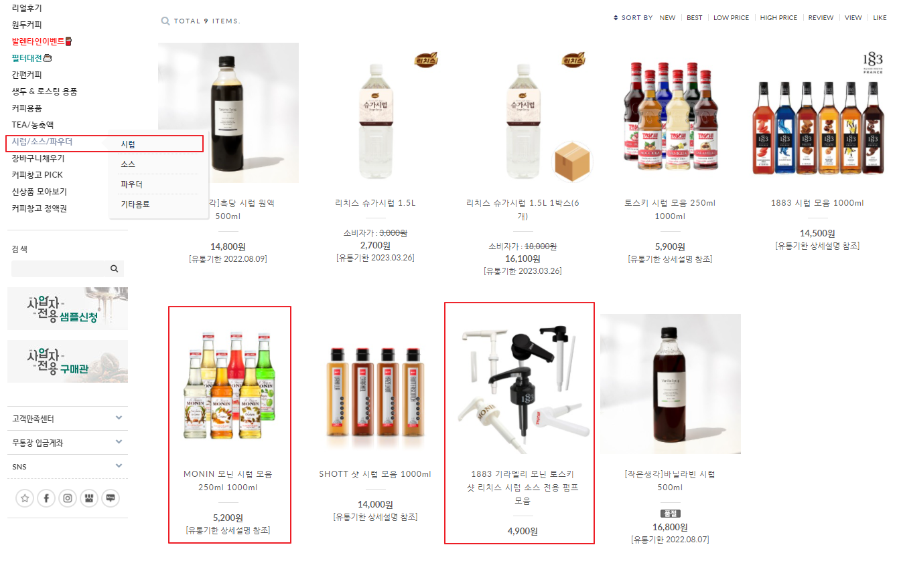
커피창고 | http://coffeecg.cafe24.com/index.html

1. 원두 4종류 (1kg)
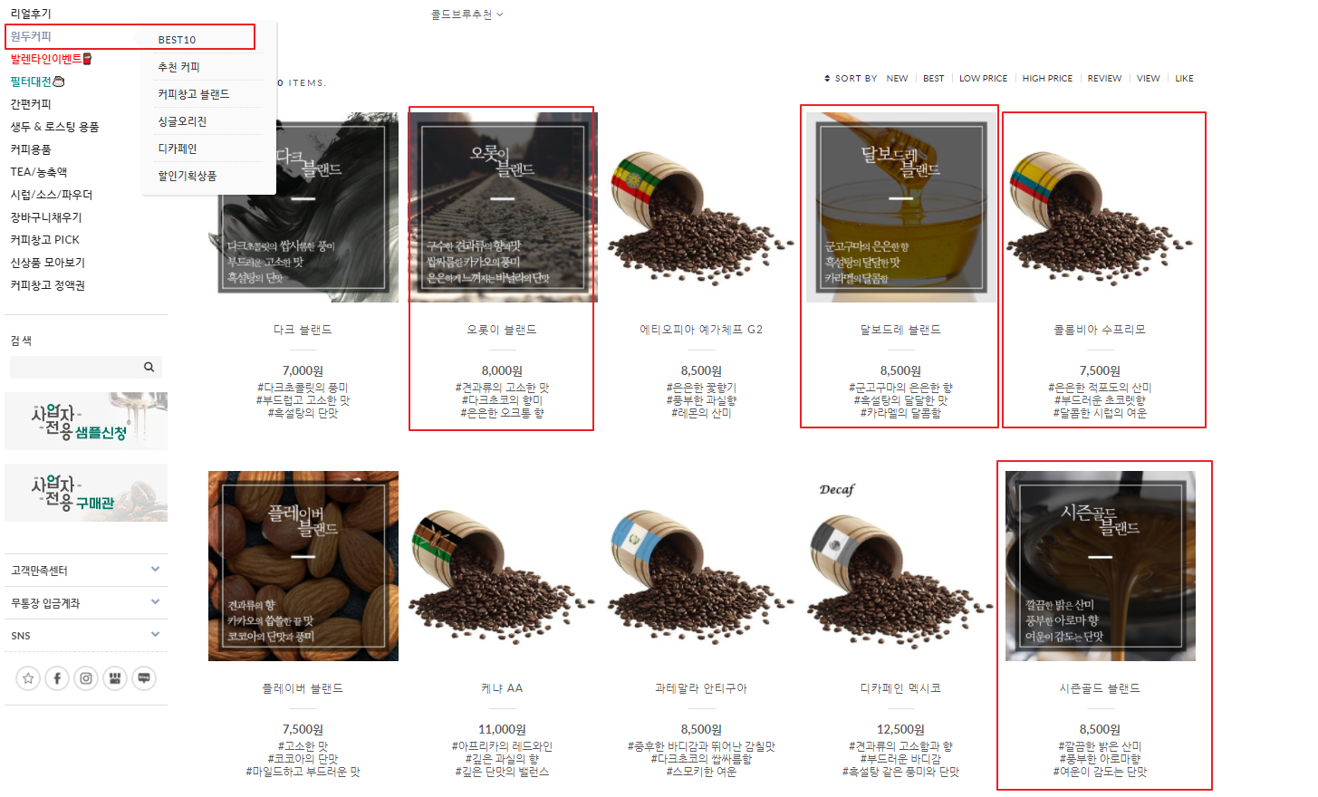

2. MONIN 시럽 + 펌프
시럽 2종 | 헤이즐넛 1000ml | 펌프 | MONIN전용 1000ml 2개
 | 바닐라 1000ml

